MK Horní Valy
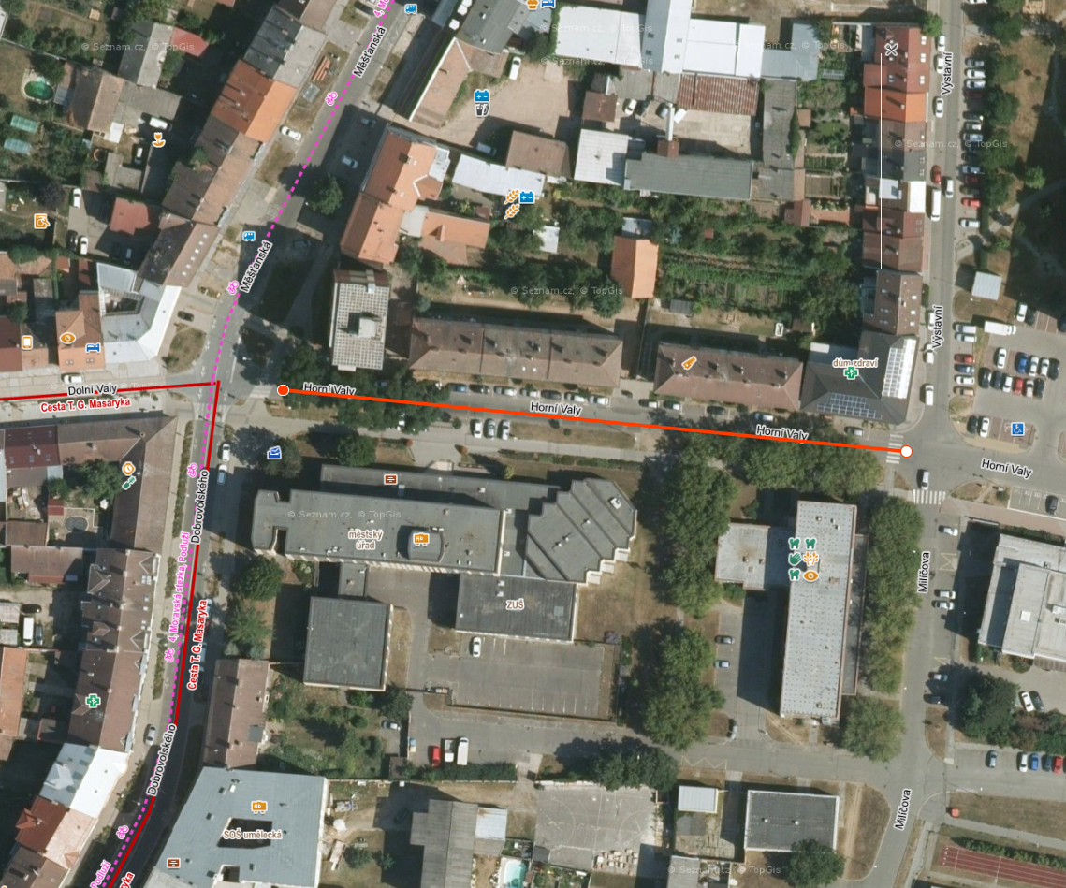
Hodonín, rekonstrukce asfaltových vrstev MK Horní Valy (Měšťanská - Milíčova)

Investor: |  | Město Hodonín

Položka |  | Text |  |  |  |  | Množství | m.j. | Cena | Celkem
1 | Zemní práce
1 | 113154364 | Frézování živičného krytu tl 80 mm pruh š 2 m pl do 10000 m2 s překážkami v trase |  |  |  |  | 1,351.00 | M2 |  | 0.00
 |  |  |  |  | Zemní práce Celkem : |  |  |  |  | 0.00
5 | Komunikace
2 | 573231111 | Postřik živičný spojovací ze silniční emulze v množství do 0,7 kg/m2 |  |  |  |  | 2,702.00 | M2 |  | 0.00
3 | 577144121 | Asfaltový beton vrstva obrusná ACO 11 (ABS) tř. I tl 50 mm š přes 3 m z nemodifikovaného asfaltu |  |  |  |  | 1,351.00 | M2 |  | 0.00
4 | 577123121 | Vyrovnání povrchu dosavadních krytů asfaltovým betonem ACO (AB) tl do 30 mm |  |  |  |  | 1,351.00 | M2 |  | 0.00
; | 58920 | Vyplnění spár živičnou zálivkou |  |  |  |  | 163.00 | M |  | 0.00
 |  |  |  |  | Komunikace Celkem : |  |  |  |  | 0.00
9 | Ostatní konstrukce a práce
6 | 919112223 | Řezání spár pro vytvoření komůrky š 15 mm hl 30 mm pro těsnící zálivku v živičném krytu |  |  |  |  | 163.00 | M |  | 0.00
7 | 919721221 | Geomříž pro vyztužení asfaltového povrchu |  |  |  |  | 1,351.00 | M2 |  | 0.00
8 | 919731112 | Zarovnání styčné plochy podkladu nebo krytu z betonu tl do 150 mm |  |  |  |  | 163.00 | M |  | 0.00
9 | 919735112 | Řezání stávajícího živičného krytu hl do 100 mm |  |  |  |  | 163.00 | M |  | 0.00
10 | 938909331 | Čištění vozovek metením podkladu nebo krytu betonového nebo živičného |  |  |  |  | 1,351.00 | M2 |  | 0.00
11 | 997211511 | Vodorovná doprava suti po suchu na vzdálenost do 1 km |  |  |  |  | 255.07 | T |  | 0.00
12 | 997211519 | Příplatek ZKD 1 km u vodorovné dopravy suti |  |  |  |  | 765.21 | T |  | 0.00
13 | 997221875 | Poplatek za uložení odpadu z asfaltových povrchů na skládce |  |  |  |  | 255.07 | T |  | 0.00
14 | 998225111 | Přesun hmot pro pozemní komunikace s krytem z kamene, monolitickým betonovým nebo živičným |  |  |  |  | 255.07 | T |  | 0.00
15 | MTŽ | Výšková úprava UV a poklopů |  |  |  |  | 15.00 | ks |  | 0.00
16 | MTŽ | Kompletní UV vč. napojení do kanalizace |  |  |  |  | 2.00 | kpl |  | 0.00
17 | VRN | Přechodné dopravní značení |  |  |  |  | 1.00 | kpl |  | 0.00
 |  |  |  |  | Ostatní konstrukce a práce Celkem : |  |  |  |  | 0.00

STAVBA CELKEM |  |  | Sazba DPH | DPH celkem |  | Celková cena bez DPH: |  |  | 0 Kč

 |  |  | 21.00 | 0 Kč |  | Celková cena s DPH: |  |  | 0 Kč

